상품제안서
나빌레라 라운드 6종 777쓰리세븐 손톱깎이 호작도 까치호랑이 | 상품코드: S43976

 |  |  |  |  |  |  | 02-713-8555 | www.synergygift.co.kr
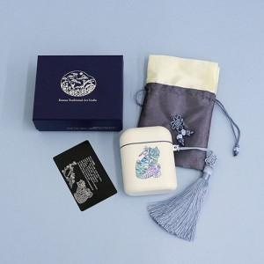

【상세/제작정보】

【인쇄/포장옵션】 | 레이저 / 포장지포장

【공급단가】 | 수량 | 20~ | 100~ | 300~ | 500~ | 1,000~
*VAT별도 | 블랙 | 22,300원 | 20,300원 | 19,400원 | 19,100원 | 18,700원
 | 화이트(블루자개) | 22,300원 | 20,300원 | 19,400원 | 19,100원 | 18,700원
 | 화이트(핑크자개) | 22,300원 | 20,300원 | 19,400원 | 19,100원 | 18,700원

【상품 URL】 | https://www.synergygift.co.kr:443/src/goods_detail.php?gdno=43976

